项目2报价单
中国铝业几内亚有限公司报价单
Formulaire de devis de CHALCO GUINEA COMPANY S.A
序号 | 存货编码 | 物料名称 | 物料名称（英文或法文） | 规格型号 | 规格型号 | 单位 | 数量 | 不含税单价 | 总价 | 税金 | 到货时间 | 备注品牌
NO | Code d'inventaire | Nom du matériel | Designation(anglais ou français) | Spécification | anglais ou français | Unité | Quantité | Prix unitaire hors taxes (GNF) | Prix total（GNF） | Montant de la taxe | Date de livraison | note de remarque
1 | 7000000299 | 餐桌 | Table à manger | 长1.8*宽0.85米，钢木结构，钢方管白色电喷塑1800*850*730 | Table à manger : longueur 1,8 m × largeur 0,85 m, structure acier-bois, tube carré en acier avec revêtement électrostatique blanc, dimensions 1800 × 850 × 730 mm | 个/pièce | 50 |  |  |  | 请注明交货期Veuillez indiquer le délai de livraison | 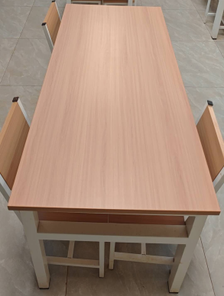
2 | 7000000300 | 餐椅 | Chaise de salle à manger | 与餐桌配套钢木靠背，配防滑胶套 | Chaise assortie : structure acier-bois avec dossier, équipée de patins antidérapants | 把/pièce | 200
 |  | 合计（GNF） |  | HT（不含税）
报价单位 Entreprise de cotation（盖章cachet）： |  |  |  | 报价联系人 Contact pour le devis : |  |  | 联系人电话 Numéro de téléphone de contact : |  |  |  | 报价时间 Date du devis :

